コンテナ_Docker Machine
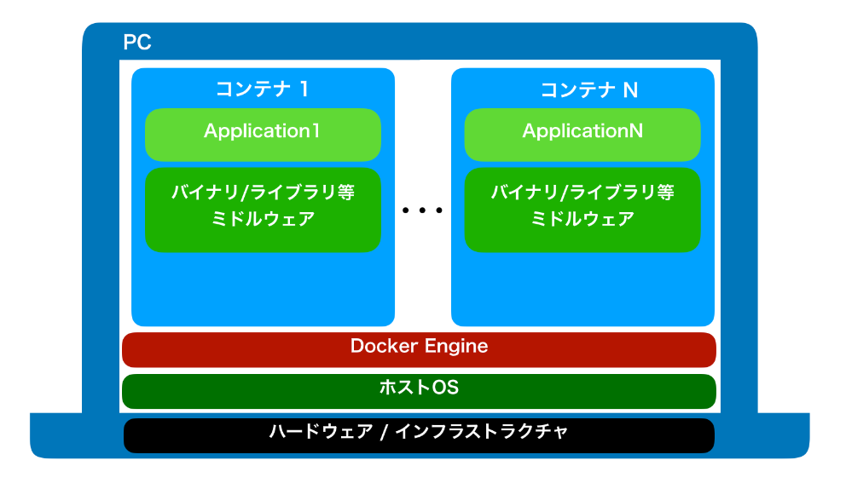
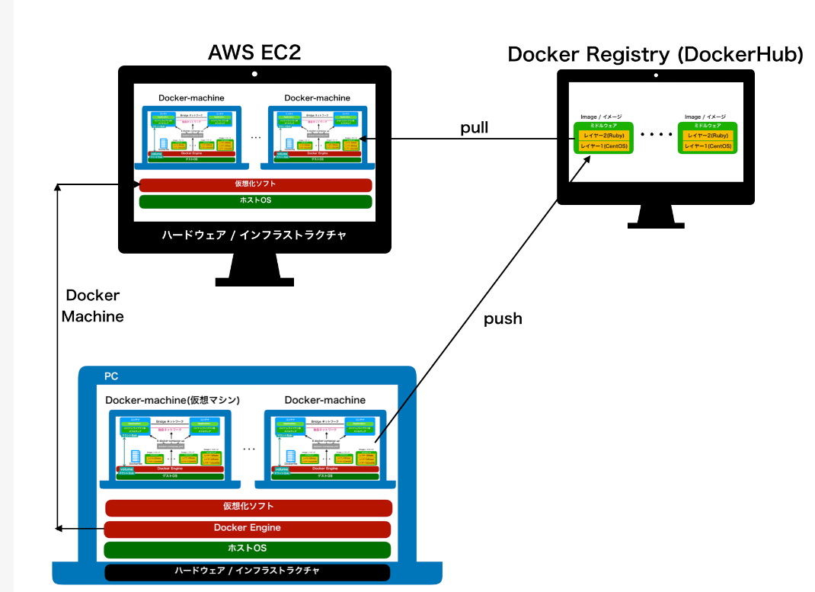
コンテナ（自分のOSはない） | Docker Machine（自分のOSはある）

